CollectiveAccess
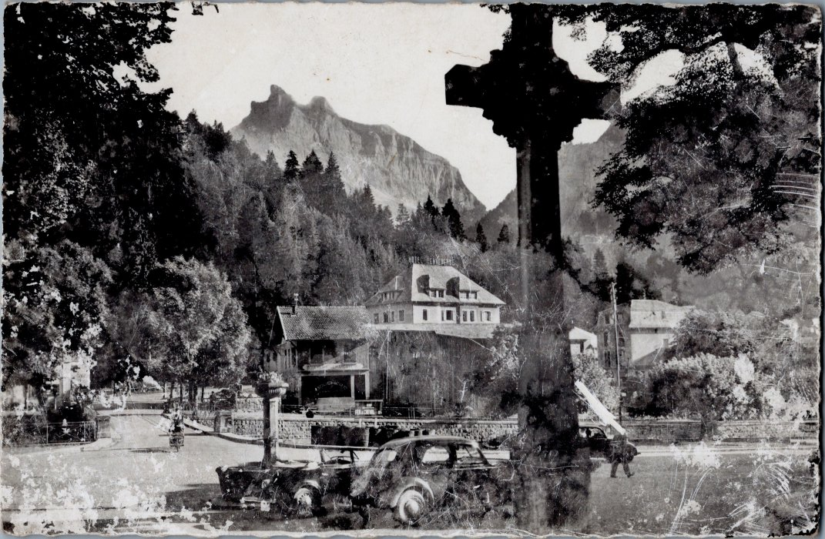
Image | Object | Description | Date
 | Carte postale Nambride et Fer-à-Cheval (6-035) | Carte postale Nambride et Fer-à-Cheval

